807 - Foreign key constraint
Data Model for DORA RoI.pdf

A data field is a foreign key meaning that the value of that data field shall be defined in a data field in the same or in another template. Is this not the case, an error message of type “Foreign Key Violation” will be issued leading to the rejection of the submitted register. The ESA distinguish between two types of Foreign Key violation :

Foreign Key Violation - across tables
A Foreign Key Violation refers to a situation where a given data field contains a value which has not been defined in a primary key of another table. Example: - Table B_02.01 contains all the contractual arrangements signed with an Intra-Group entity or with an external TPPs. Each of those contractual arrangements are identified by a Contractual arrangement reference number. - Table B.02.03 contains all Intra-Group entity contractual arrangements. Each contract in table B.02.03 shall be defined in table B_02.01. Is this not the case, an error message of type ‘Foreign Key Violation - across tables‘ is displayed. The dependency between the tables B_02.01 and B_02.03 or precisely between the data fields B.02.01.0010 and B_02.03.0010 are represented in the Data Model for DORA RoI document as follows:
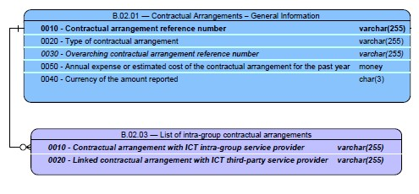

Foreign Key Violation - self reference
Dependencies may also exist inside a single table. Example: Table B.02.01 contains all the contractual arrangements of the financial entity.

- Column c0020 of table B_02.01 specifies the type of the contract : standalone arrangement, overarching / master contractual arrangement or subsequent or associated arrangement. - In case column c0020 contains the value ‘subsequent or associated arrangement’, then column c0030 shall contain the contractual reference number of the overarching / master contractual arrangement. In the above example, Column 0030 contains a reference to a contract which has to be specified in table B.02.01. Is this not the case, a Foreign Key Violation error message will be raised and the submitted register will be rejected.

